Bugs
BUGS
Id Bug | Nombre | Decripcion | Pasos a reproducir | Evidencias | Responsable a solucionar
1 | Falta el hipervinculo de recuperar cuenta | No se encuentra la funcionalidad ni el elemento de recuperar la cuenta en el aplicativo en la pagina de inicio de session | Entrar a la pagina de registro del aplicativo de Booking.com y evidenciar el formulario expuesto | 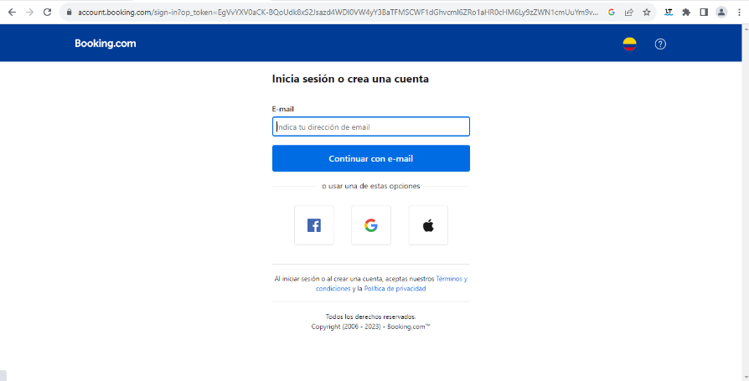 | Equipo de desarrollo encargado de Booking.com
2 | Errores en la reprensentacion de idiomas en el aplicativo Booking.com | Error en las banderas de los paises que representan los idiomas por ejemplo el de español, argentina, mexico. | Entrar al aplicativo Booking.com y en el navegador de utilidades y interactuar con la funcionalidad de cambio de idioma y encontraras los errores de representacion de idiomas y dialecto |  | Equipo de desarrollo encargado de Booking.com
3 | Error uno de escritura | Error de escritura en el footer con la traduccion de la siguiente oracion al español "Bed and breakfasts" por que esta en ingles y no esta en español estando yo en la pagina con idioma en español. | Entrar al aplicativo Booking.com y en la zona del footer leer y encontrar las palabras descritas previamente en la fila. |  | Equipo de desarrollo encargado de Booking.com
4 | Error dos de escritura | Error de escritura en el footer con la traduccion de la siguiente oracion al español "Traveller Review Awards" por que esta en ingles y no esta en español estando yo en la pagina con idioma en español. | Entrar al aplicativo Booking.com y en la zona del footer leer y encontrar las palabras descritas previamente en la fila. |  | Equipo de desarrollo encargado de Booking.com
5 | Error tres de escritura | Error de escritura en el footer con la traduccion de la siguiente oracion al español "Careers" por que esta en ingles y no esta en español estando yo en la pagina con idioma en español. | Entrar al aplicativo Booking.com y en la zona del footer leer y encontrar las palabras descritas previamente en la fila. |  | Equipo de desarrollo encargado de Booking.com

